Bénin
 | Bénin - COURBE DE TAUX 18/12/2020

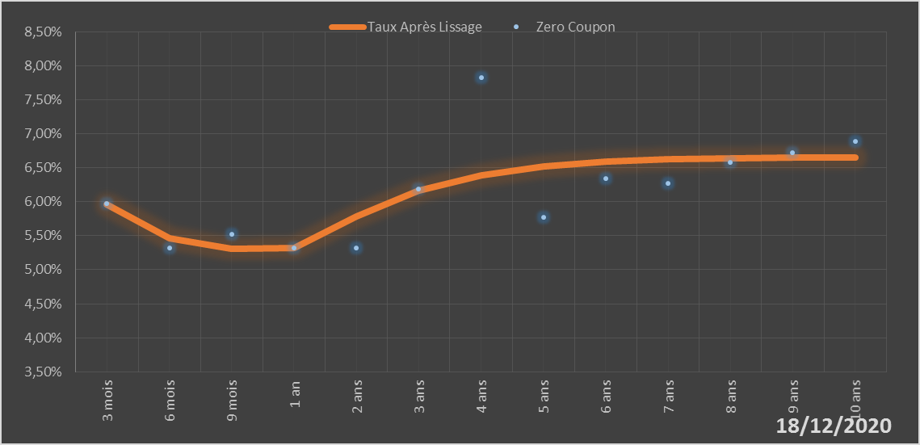
 |  | Maturité | Zero Coupon | Taux Après Lissage
 |  | 3 mois | 5.9724% | 5.9558%
 |  | 6 mois | 5.3251% | 5.4623%
 |  | 9 mois | 5.5162% | 5.3041%
 |  | 1 an | 5.3212% | 5.3159%
 |  | 2 ans | 5.3151% | 5.7844%
 |  | 3 ans | 6.1908% | 6.1668%
 |  | 4 ans | 7.8288% | 6.3889%
 |  | 5 ans | 5.7739% | 6.5150%
 |  | 6 ans | 6.3381% | 6.5859%
 |  | 7 ans | 6.2664% | 6.6239%
 |  | 8 ans | 6.5747% | 6.6417%
 |  | 9 ans | 6.7253% | 6.6470%
 |  | 10 ans | 6.8852% | 6.6446%

2020-12-18
oui

Bénin

